MENU
PLANILHA DE GESTÃO OPERACIONAL DA FROTA |  |  |  |  |  | Anexo 1 - P05

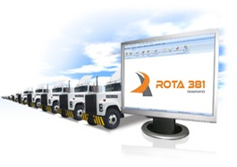

 | 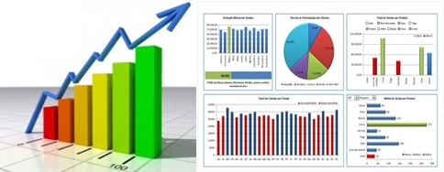

 | INDICADORES |  | GESTÃO DOS CUSTOS |  | GESTÃO M.O.D

 | POWER BI | Æ | CUSTO DA FROTA | Æ | CUSTO DA M.O.D |  | Æ

 |  |  | CONTROLE DE COMBUSTÍVEL | Æ

